TI y PIB (scatter)
 |  |  |  |  |  |  |  | Gross domestic product, constant prices (percent change) |  |  |  |  |  |  |  |  |  |  |  |  |  | Tasa de crecimiento de los términos de intercambio |  |  |  |  |  |  |  |  |  |  |  |  |  |  |  |  |  |  |  |  |  | Términos de intercambio
 | TI (2012-6) | PIB (2012-6) | TI (2012-6) | PIB (2012-6) | TI (2003-8) | PIB (2003-8) |  | 2003 | 2004 | 2005 | 2006 | 2007 | 2008 | 2009 | 2010 | 2011 | 2012 | 2013 | 2014 | 2015 | 2016 | 2003 | 2004 | 2005 | 2006 | 2007 | 2008 | 2009 | 2010 | 2011 | 2012 | 2013 | 2014 | 2015 | 2016 | 2002 | 2003 | 2004 | 2005 | 2006 | 2007 | 2008 | 2009 | 2010 | 2011 | 2012 | 2013 | 2014 | 2015 | 2016
Argentina |  |  | -0.5 | -0.2 | 5.8 | 8.0 | Argentina | 8.8 | 9.0 | 8.9 | 8.0 | 9.0 | 4.1 | -5.9 | 10.1 | 6.0 | -1.0 | 2.4 | -2.5 | 2.6 | -2.3 | 8.2 | 7.1 | -3.0 | 4.4 | 6.2 | 12.1 | 0.9 | 3.3 | 10.4 | 4.4 | -6.6 | -2.6 | -3.9 | 6.2 | 69.0 | 74.7 | 79.9 | 77.6 | 81.0 | 86.0 | 96.4 | 97.2 | 100.4 | 110.9 | 115.8 | 108.1 | 105.3 | 101.2 | 107.4
Bolivia (Est. Plur. de) | -22.6 | 0.8 | -14.5 | 5.3 | 8.1 | 4.5 | Bolivia (Est. Plur. de) | 2.7 | 4.2 | 4.4 | 4.8 | 4.6 | 6.1 | 3.4 | 4.1 | 5.2 | 5.1 | 6.8 | 5.5 | 4.8 | 4.1 | 6.1 | 15.7 | -2.9 | 12.5 | 11.4 | 5.4 | -3.8 | 5.1 | 18.1 | -4.9 | -15.9 | -15.4 | -25.1 | -11.3 | 62.8 | 66.6 | 77.1 | 74.9 | 84.3 | 93.9 | 99.0 | 95.2 | 100.0 | 118.1 | 112.3 | 94.5 | 79.9 | 59.9 | 53.1
Brasil | -5.7 | -4.6 | -3.8 | -0.4 | 1.9 | 4.2 | Brasil | 1.1 | 5.8 | 3.2 | 4.0 | 6.1 | 5.1 | -0.1 | 7.5 | 4.0 | 1.9 | 3.0 | 0.5 | -3.8 | -3.6 | -1.4 | 0.9 | 0.8 | 5.3 | 2.1 | 3.7 | -2.6 | 16.0 | 7.8 | -5.8 | -2.0 | -3.4 | -11.0 | 3.0 | 79.1 | 78.0 | 78.7 | 79.4 | 83.5 | 85.3 | 88.5 | 86.2 | 100.0 | 107.8 | 101.5 | 99.4 | 96.1 | 85.5 | 88.1
Chile | -13.2 | -2.3 | -2.7 | 3.0 | 10.5 | 5.3 | Chile | 4.1 | 7.2 | 5.7 | 6.3 | 4.9 | 3.5 | -1.6 | 5.8 | 6.1 | 5.3 | 4.0 | 2.0 | 2.3 | 1.6 | 5.8 | 24.1 | 14.5 | 29.8 | 3.5 | -14.5 | 4.7 | 21.9 | 1.3 | -6.4 | -3.0 | -2.0 | -4.3 | 2.4 | 45.4 | 48.1 | 59.6 | 68.3 | 88.6 | 91.7 | 78.4 | 82.0 | 100.0 | 101.3 | 94.8 | 91.9 | 90.1 | 86.2 | 88.3
Colombia | -16.6 | -1.5 | -9.3 | 3.7 | 7.3 | 5.2 | Colombia | 3.9 | 5.3 | 4.7 | 6.7 | 6.9 | 3.5 | 1.7 | 4.0 | 6.6 | 4.0 | 4.9 | 4.4 | 3.1 | 2.0 | 2.7 | 12.3 | 13.1 | 5.0 | 4.9 | 5.9 | -5.7 | 16.0 | 14.6 | -5.6 | -7.1 | -8.8 | -24.5 | -0.6 | 60.2 | 61.8 | 69.4 | 78.5 | 82.4 | 86.4 | 91.5 | 86.2 | 100.0 | 114.6 | 108.2 | 100.5 | 91.6 | 69.1 | 68.7
Ecuador | -15.2 | -2.2 | -7.5 | 2.6 | 7.8 | 4.9 | Ecuador | 2.7 | 8.2 | 5.3 | 4.4 | 2.2 | 6.4 | 0.6 | 3.5 | 7.9 | 5.6 | 4.9 | 4.0 | 0.2 | -1.5 | 6.3 | -0.5 | 9.6 | 9.8 | 4.3 | 17.1 | -16.5 | 14.9 | 12.4 | -0.3 | 0.9 | -5.7 | -25.1 | -7.2 | 67.0 | 71.2 | 70.9 | 77.7 | 85.3 | 89.0 | 104.2 | 87.0 | 100.0 | 112.4 | 112.1 | 113.2 | 106.7 | 80.0 | 74.2
México | -6.0 | -0.5 | -3.4 | 2.5 | 2.5 | 3.1 | México | 1.4 | 4.3 | 3.0 | 5.0 | 3.1 | 1.4 | -4.7 | 5.1 | 4.0 | 4.0 | 1.4 | 2.3 | 2.6 | 2.3 | 2.5 | 5.8 | 3.0 | 2.9 | -0.3 | 1.3 | -11.2 | 7.6 | 6.8 | -3.6 | -0.1 | -5.1 | -3.8 | -4.5 | 90.2 | 92.4 | 97.7 | 100.7 | 103.6 | 103.3 | 104.6 | 92.9 | 100.0 | 106.8 | 102.9 | 102.8 | 97.6 | 93.9 | 89.6
Paraguay | -3.1 | 0.4 | -1.2 | 4.9 | 1.9 | 4.5 | Paraguay | 4.3 | 4.1 | 2.1 | 4.8 | 5.4 | 6.4 | -4.0 | 13.1 | 4.3 | -1.2 | 14.0 | 4.7 | 3.0 | 4.1 | 5.0 | 2.8 | -6.6 | -1.9 | 4.8 | 7.3 | -2.2 | 0.0 | 2.4 | 1.0 | -0.6 | 0.5 | -4.7 | -2.3 | 92.1 | 96.6 | 99.4 | 92.8 | 91.0 | 95.3 | 102.3 | 100.0 | 100.0 | 102.4 | 103.4 | 102.8 | 103.3 | 98.4 | 96.2
Perú | -11.2 | -2.5 | -4.1 | 4.3 | 7.2 | 6.8 | Perú | 4.2 | 5.0 | 6.3 | 7.5 | 8.5 | 9.1 | 1.0 | 8.5 | 6.5 | 6.0 | 5.8 | 2.4 | 3.3 | 3.9 | 1.6 | 13.9 | 6.1 | 28.1 | 4.3 | -10.9 | -2.4 | 21.0 | 7.2 | -2.1 | -5.7 | -5.4 | -6.3 | -0.8 | 57.9 | 58.9 | 67.1 | 71.2 | 91.1 | 95.0 | 84.6 | 82.6 | 100.0 | 107.2 | 105.0 | 99.0 | 93.6 | 87.7 | 87.0
República Dominicana | 1.8 | 0.3 | 0.4 | 5.8 | -1.3 | 5.4 | República Dominicana | -0.3 | 1.3 | 9.2 | 10.7 | 8.5 | 3.2 | 0.9 | 8.3 | 3.1 | 2.8 | 4.7 | 7.6 | 7.0 | 6.6 | -3.5 | -1.2 | -1.0 | -1.0 | 3.3 | -4.5 | 8.1 | -3.7 | -5.3 | -1.0 | -2.4 | 2.0 | 4.7 | -1.0 | 104.1 | 100.4 | 99.2 | 98.2 | 97.3 | 100.5 | 96.0 | 103.8 | 100.0 | 94.7 | 93.8 | 91.5 | 93.3 | 97.7 | 96.7
Uruguay | 4.3 | -2.5 | 3.4 | 2.8 | -0.9 | 5.3 | Uruguay | 2.3 | 4.6 | 6.8 | 4.1 | 6.5 | 7.2 | 4.2 | 7.8 | 5.2 | 3.5 | 4.6 | 3.2 | 1.0 | 1.4 | 0.9 | -3.4 | -9.2 | -1.7 | 0.0 | 8.1 | 6.9 | -0.5 | 2.4 | 3.8 | 1.7 | 3.9 | 1.9 | 5.5 | 100.1 | 101.0 | 97.5 | 88.5 | 87.0 | 87.1 | 94.1 | 100.5 | 100.0 | 102.4 | 106.3 | 108.1 | 112.3 | 114.5 | 120.8
Venezuela (Rep. Bol. de) | -32.7 | -11.7 | -13.4 | -4.2 | 19.3 | 7.5 | Venezuela (Rep. Bol. de) | -7.8 | 18.3 | 10.3 | 9.9 | 8.8 | 5.3 | -3.2 | -1.5 | 4.2 | 5.6 | 1.3 | -3.9 | -6.2 | -18.0 | 12.7 | 19.6 | 30.8 | 19.4 | 9.6 | 23.4 | -27.2 | 18.9 | 20.2 | 1.0 | -2.0 | -6.0 | -43.4 | -16.8 | 40.6 | 45.7 | 54.7 | 71.5 | 85.4 | 93.6 | 115.5 | 84.1 | 100.0 | 120.2 | 121.4 | 118.9 | 111.8 | 63.3 | 52.7
Haití |  |  | 0.7 | 2.5 | -7.1 | 0.8 | Haití | 0.4 | -3.5 | 1.8 | 2.2 | 3.3 | 0.8 | 3.1 | -5.5 | 5.5 | 2.9 | 4.2 | 2.8 | 1.2 | 1.4 | -1.4 | -2.8 | -3.7 | -3.8 | -2.8 | -28.1 | 29.4 | -3.3 | -17.0 | 3.6 | -6.2 | 3.0 | 5.3 | -2.4 | 128.9 | 127.0 | 123.5 | 118.9 | 114.4 | 111.2 | 79.9 | 103.4 | 100.0 | 83.0 | 86.0 | 80.6 | 83.1 | 87.5 | 85.4
Costa Rica | 2.7 | -1.5 | -0.1 | 4.0 | -2.8 | 5.4 | Costa Rica | 4.3 | 4.3 | 3.9 | 7.2 | 8.2 | 4.7 | -1.0 | 5.0 | 4.3 | 4.8 | 2.3 | 3.7 | 4.7 | 4.3 | -1.5 | -3.8 | -3.8 | -2.9 | -1.0 | -3.8 | 3.3 | -3.9 | -3.7 | -0.5 | 0.3 | 0.9 | -0.1 | -1.0 | 119.5 | 117.7 | 113.3 | 108.9 | 105.7 | 104.7 | 100.8 | 104.1 | 100.0 | 96.3 | 95.8 | 96.1 | 97.0 | 96.8 | 95.9
El Salvador | 8.0 | -0.8 | 2.8 | 2.0 | -5.3 | 2.8 | El Salvador | 2.3 | 1.9 | 3.6 | 3.9 | 3.8 | 1.3 | -3.1 | 1.4 | 2.2 | 1.9 | 1.8 | 1.4 | 2.5 | 2.4 | -4.4 | -6.1 | -5.2 | -1.9 | -4.6 | -9.5 | 12.6 | -5.6 | -2.5 | -0.4 | -2.6 | 2.4 | 11.7 | 2.8 | 130.5 | 124.8 | 117.2 | 111.1 | 109.0 | 104.0 | 94.1 | 105.9 | 100.0 | 97.5 | 97.1 | 94.5 | 96.7 | 108.1 | 111.1
Guatemala | 0.4 | -0.4 | -1.4 | 3.6 | -1.9 | 4.0 | Guatemala | 2.5 | 3.2 | 3.3 | 5.4 | 6.3 | 3.3 | 0.5 | 2.9 | 4.2 | 3.0 | 3.7 | 4.2 | 4.1 | 3.0 | -2.9 | -0.9 | -0.9 | -1.9 | -1.9 | -2.7 | 8.5 | -0.5 | -0.9 | -5.5 | -2.0 | 0.6 | -3.6 | 3.5 | 103.6 | 100.6 | 99.6 | 98.7 | 96.9 | 95.1 | 92.6 | 100.5 | 100.0 | 99.1 | 93.7 | 91.8 | 92.3 | 89.0 | 92.1
Honduras | -1.0 | -2.2 | -3.9 | 3.4 | -3.0 | 5.6 | Honduras | 4.5 | 6.2 | 6.1 | 6.6 | 6.2 | 4.2 | -2.4 | 3.7 | 3.8 | 4.1 | 2.8 | 3.1 | 3.6 | 3.6 | -4.3 | -0.9 | 0.0 | -4.6 | -1.9 | -6.1 | 6.9 | 2.7 | 8.4 | -12.7 | -6.4 | 2.0 | -3.0 | 0.4 | 109.3 | 104.5 | 103.6 | 103.6 | 98.8 | 97.0 | 91.1 | 97.3 | 100.0 | 108.4 | 94.6 | 88.6 | 90.4 | 87.7 | 88.0
Nicaragua | 4.4 | 0.8 | 1.8 | 4.9 | -2.7 | 4.1 | Nicaragua | 2.5 | 5.3 | 4.3 | 4.2 | 5.3 | 2.9 | -2.8 | 3.2 | 6.2 | 5.6 | 4.5 | 4.6 | 4.9 | 4.7 | -3.4 | -1.9 | -1.4 | -2.4 | -0.9 | -6.1 | 8.9 | 1.8 | 6.6 | -0.1 | -7.8 | 1.9 | 13.2 | 1.6 | 106.3 | 102.7 | 100.8 | 99.4 | 97.0 | 96.1 | 90.2 | 98.3 | 100.0 | 106.6 | 106.5 | 98.2 | 100.1 | 113.3 | 115.1
Panamá | 2.0 | -1.5 | -0.7 | 6.5 | -2.8 | 8.0 | Panamá | 4.2 | 7.5 | 7.2 | 8.5 | 12.1 | 8.6 | 1.6 | 5.8 | 11.8 | 9.2 | 6.6 | 6.1 | 5.8 | 5.0 | -4.4 | -1.9 | -1.9 | -2.9 | -1.0 | -4.5 | 4.8 | -1.9 | -2.2 | 0.4 | -0.5 | 2.0 | -2.4 | -3.2 | 115.1 | 110.0 | 108.0 | 105.9 | 102.9 | 101.9 | 97.3 | 101.9 | 100.0 | 97.8 | 98.2 | 97.7 | 99.7 | 97.3 | 94.2

Mineros (Chile y Perú) | -12.2 | -2.4 | Mineros (Chile y Perú)
Exportadores de hidrocarburos (Bolivia, Colombia, Ecuador y Venezuela) | -21.8 | -3.7 | Exportadores de hidrocarburos (Bolivia, Colombia, Ecuador y Venezuela)
Istmo centroamericano (Centroamérica y Rep. Dominicana) | 2.6 | -0.7 | Istmo centroamericano (Centroamérica y Rep. Dominicana)
Exportadores de productos agrícolas (Argentina, Paraguay y Uruguay) | 0.6 | -1.0 | Exportadores de productos agrícolas (Argentina, Paraguay y Uruguay)

 | PIB (2012-6)
-22.6 | 0.8
-5.7 | -4.6
-13.2 | -2.3
-16.6 | -1.5
-15.2 | -2.2
-6.0 | -0.5
-3.1 | 0.4
-11.2 | -2.5
1.8 | 0.3
4.3 | -2.5
-32.7 | -11.7
2.7 | -1.5
8.0 | -0.8
0.4 | -0.4
-1.0 | -2.2
4.4 | 0.8
2.0 | -1.5

Istmo centroamericano (Centroamérica y República Dominicana)

Exportadores de productos agrícolas (Paraguay y Uruguay)

Exportadores de productos mineros (Chile y Perú)

Exportadores de hidrocarburos (Bolivia, Colombia, Ecuador y Venezuela)

figura_9a
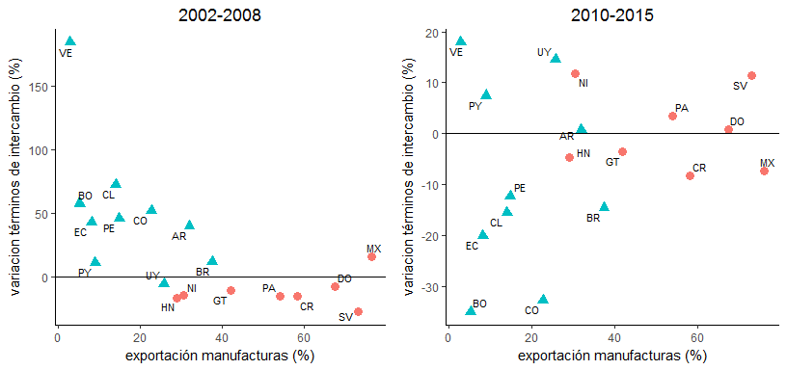
manuf_avg_00_08 | pct_change_tot_02_08 | iso2c | subregion
76.2875 | 16.037745354 | MX | CARDM
73.1125 | -27.919431468 | SV | CARDM
67.475 | -7.7747968645 | DO | CARDM
58.185714286 | -15.65953755 | CR | CARDM
54 | -15.501297785 | PA | CARDM
42 | -10.636712697 | GT | CARDM
37.475 | 11.791388485 | BR | SA
31.9625 | 39.878797947 | AR | SA
2002-2008
30.45 | -14.706782469 | NI | CARDM
28.98 | -16.671469886 | HN | CARDM
25.75 | -5.877124542 | UY | SA
22.725 | 52.058701498 | CO | SA
14.8 | 46.093787777 | PE | SA
14.025 | 72.551713895 | CL | SA
8.9375 | 11.067279887 | PY | SA
8.1375 | 42.830671349 | EC | SA
5.2375 | 57.626596056 | BO | SA
2.85 | 184.83694665 | VE | SA

figura_9b
2010-2015
manuf_avg_00_08 | pct_change_tot_10_15 | iso2c | subregion
76.2875 | -7.367960818 | MX | CARDM
73.1125 | 11.333254871 | SV | CARDM
67.475 | 0.87767617955 | DO | CARDM
58.185714286 | -8.2391600085 | CR | CARDM
54 | 3.5418115066 | PA | CARDM
42 | -3.6000554395 | GT | CARDM
37.475 | -14.491464948 | BR | SA
31.9625 | 0.81992535081 | AR | SA
30.45 | 11.716317132 | NI | CARDM
28.98 | -4.7204233999 | HN | CARDM
25.75 | 14.470297465 | UY | SA
22.725 | -32.744231235 | CO | SA
14.8 | -12.25858441 | PE | SA
14.025 | -15.508853194 | CL | SA
8.9375 | 7.4596199034 | PY | SA
8.1375 | -20.107862581 | EC | SA
5.2375 | -34.998845221 | BO | SA
2.85 | 17.919669772 | VE | SA

figura_11a
2000-2008
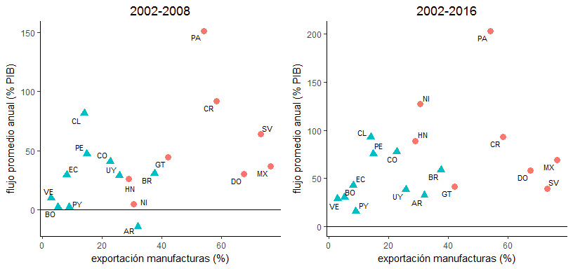
manuf_avg_00_08 | mean_per1 | iso2c | subregion
30.45 | 5.2072216379 | NI | CARDM
5.2375 | 2.5817898072 | BO | SA
8.9375 | 2.5088875123 | PY | SA
28.98 | 26.469456366 | HN | CARDM
2.85 | 10.20269315 | VE | SA
67.475 | 30.34280782 | DO | CARDM
37.475 | 30.670127769 | BR | SA
22.725 | 40.903725853 | CO | SA
76.2875 | 36.784942505 | MX | CARDM
14.8 | 47.332166593 | PE | SA
8.1375 | 29.547640345 | EC | SA
54 | 151.18512206 | PA | CARDM
25.75 | 28.983336322 | UY | SA
14.025 | 81.417326396 | CL | SA
58.185714286 | 91.669133974 | CR | CARDM
42 | 44.316455425 | GT | CARDM
73.1125 | 63.806252738 | SV | CARDM
31.9625 | -14.091003488 | AR | SA

figura_11b
2010-2016
manuf_avg_00_08 | mean_per2 | iso2c | subregion
30.45 | 127.64752 | NI | CARDM
5.2375 | 30.73639 | BO | SA
8.9375 | 15.90539 | PY | SA
28.98 | 88.6019 | HN | CARDM
2.85 | 28.81031 | VE | SA
67.475 | 58.64327 | DO | CARDM
37.475 | 59.08153 | BR | SA
22.725 | 77.79462 | CO | SA
76.2875 | 69.0703 | MX | CARDM
14.8 | 75.75627 | PE | SA
8.1375 | 42.59969 | EC | SA
54 | 203.21563 | PA | CARDM
25.75 | 38.37044 | UY | SA
14.025 | 92.71117 | CL | SA
58.185714286 | 93.0221 | CR | CARDM
42 | 41.72919 | GT | CARDM
73.1125 | 39.35349 | SV | CARDM
31.9625 | 32.40423 | AR | SA

figura_10a
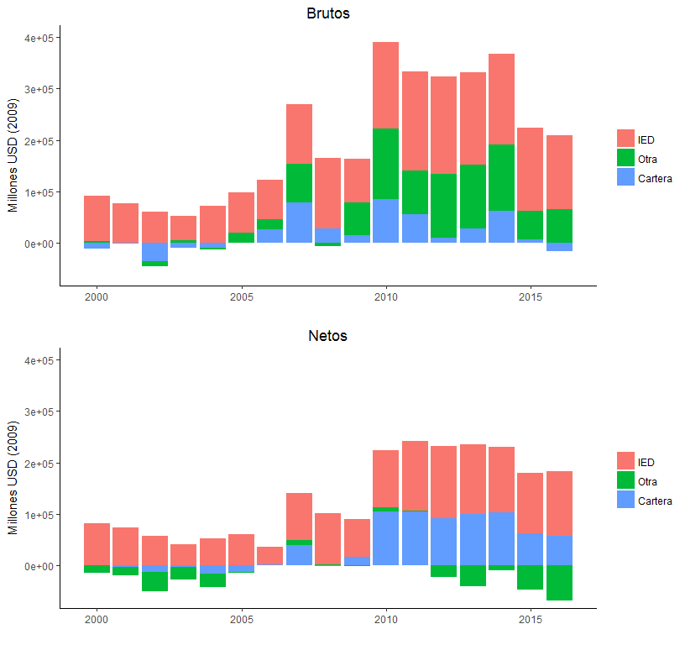
inflow | 2000 | 2001 | 2002 | 2003 | 2004 | 2005 | 2006 | 2007 | 2008 | 2009 | 2010 | 2011 | 2012 | 2013 | 2014 | 2015 | 2016
IED | 86837.57705 | 77442.368811 | 60803.373842 | 46865.200129 | 72451.421333 | 79318.149068 | 76751.924 | 115919.90535 | 136032.89027 | 85793.933369 | 168067.13695 | 192522.19708 | 187786.37191 | 179541.95532 | 176631.52667 | 161128.3353 | 144242.37488
Cartera | 4368.2306296 | 224.09753754 | -10799.993234 | 5182.5230508 | -3648.7779664 | 18764.025288 | 19310.91843 | 74565.838169 | -5511.7648716 | 62799.837732 | 136498.0825 | 84315.830944 | 124209.28632 | 123760.09553 | 127524.61294 | 55105.325614 | 65304.258925
Otra | -11216.985517 | -1223.7619668 | -34669.667064 | -9241.4031359 | -9370.3042916 | 606.56487097 | 26088.598361 | 79225.342212 | 28767.177272 | 15446.442857 | 85790.387156 | 56462.922071 | 10321.683301 | 28076.416901 | 63045.748037 | 7084.6909414 | -16449.977567

Brutos

figura_10b
inflow | 2000 | 2001 | 2002 | 2003 | 2004 | 2005 | 2006 | 2007 | 2008 | 2009 | 2010 | 2011 | 2012 | 2013 | 2014 | 2015 | 2016
IED | 81703.88875 | 74242.116256 | 57347.954387 | 41033.87885 | 52805.72298 | 60217.093198 | 34424.027067 | 91592.596456 | 99480.350417 | 74117.991196 | 110282.57595 | 134748.96864 | 140025.56613 | 134790.65805 | 127289.18775 | 117912.28385 | 125352.66248
Otra | -13385.482274 | -15463.415701 | -37183.090038 | -23836.536981 | -26553.45902 | -1706.4341783 | -205.41279462 | 8734.5897592 | 2495.5622509 | -969.15965656 | 8266.7695564 | 2165.1704347 | -22582.941939 | -39872.024284 | -8597.4631174 | -46283.382882 | -67210.881194
Cartera | 747.38882968 | -3384.2673082 | -12069.303164 | -3127.5219673 | -14928.175634 | -12170.257359 | 1470.8126312 | 40361.303269 | -752.73657007 | 16307.740219 | 104659.03806 | 104735.29973 | 91052.73714 | 99912.555962 | 103641.47842 | 62453.880453 | 57997.306683

Netos

figura_12
date_id | Argentina | Brazil | Chile | Colombia | Mexico
1995-03-31 | 4.5 |  | 10.4 |  | 13.2
1995-06-30 | 5.2 |  | 7.6 |  | 12.9
1995-09-30 | 4.6 |  | 9.5 |  | 11.9
1995-12-31 | 5.9 |  | 13 |  | 10.1
1996-03-31 | 5.6 |  | 13.7 |  | 6.2
1996-06-30 | 5.8 |  | 13 |  | 3.1
1996-09-30 | 5.7 |  | 14.3 |  | 0.4
1996-12-31 | 6.1 |  | 17.3 |  | -1.9
1997-03-31 | 6.4 |  | 17.5 |  | -2.7
1997-06-30 | 7.3 |  | 16 |  | -4.2
1997-09-30 | 7.6 |  | 16.8 |  | -6.6
1997-12-31 | 8.4 |  | 19.6 |  | -7.9
1998-03-31 | 8.3 |  | 20.4 |  | -7.9
1998-06-30 | 8.4 |  | 21.8 |  | -7.6
1998-09-30 | 8.9 |  | 20.5 |  | -7.6
1998-12-31 | 9.2 |  | 20.2 |  | -9.4
1999-03-31 | 8.7 |  | 21.9 |  | -10.2
1999-06-30 | 8.6 |  | 25.4 |  | -10.7
1999-09-30 | 7.5 |  | 25.6 |  | -12.6
1999-12-31 | 7.1 |  | 22.4 |  | -13
2000-03-31 | 5.2 |  | 18.9 |  | -13.1
2000-06-30 | 4.2 |  | 19.4 |  | -12.2
2000-09-30 | 3.7 |  | 18.7 |  | -12.5
2000-12-31 | 2.6 |  | 19.8 |  | -12.5
2001-03-31 | 1.1 |  | 20.1 |  | -12.2
2001-06-30 | 2.3 |  | 19.7 |  | -12.5
2001-09-30 | 0.8 |  | 22.8 |  | -11.7
2001-12-31 | -0.3 |  | 15.3 |  | -11
2002-03-31 | 25.7 |  | 13.2 |  | -10.9
2002-06-30 | 33.2 |  | 13.7 |  | -9.5
2002-09-30 | 25.1 |  | 15.3 |  | -8.7
2002-12-31 | 12.9 |  | 9.7 |  | -7.9
2003-03-31 | 3.1 |  | 6.8 |  | -7.6
2003-06-30 | -1.5 |  | 1.9 |  | -7.5
2003-09-30 | -3.1 |  | -1.2 |  | -6.7
2003-12-31 | -4.7 |  | -4.9 |  | -6.2
2004-03-31 | -7.8 |  | -5.1 |  | -6
2004-06-30 | -8.1 |  | -7 |  | -6
2004-09-30 | -8.8 |  | -9.7 |  | -5.8
2004-12-31 | -10 |  | -14.9 |  | -5.6
2005-03-31 | -11.5 |  | -14 |  | -5
2005-06-30 | -11.9 |  | -14 |  | -4.8
2005-09-30 | -12.4 |  | -16.3 |  | -4.8
2005-12-31 | -12.3 |  | -17.3 |  | -3.9
2006-03-31 | -12.2 | -1 | -18.6 |  | -3.4
2006-06-30 | -11.8 | 0.1 | -19.5 |  | -2.7
2006-09-30 | -11.6 | 0.9 | -19.9 |  | -2.3
2006-12-31 | -11.4 | 2.3 | -20 | 2.3 | -1.3
2007-03-31 | -11.1 | 0.3 | -19.5 | 2.5 | -0.8
2007-06-30 | -10.8 | -0.9 | -19.5 | 3.2 | -0.3
 | Argentina | Brazil | Chile | Colombia | Mexico
1995-03-31 | 4.5 |  | 10.4 |  | 13.2
1995-06-30 | 5.2 |  | 7.6 |  | 12.9
1995-09-30 | 4.6 |  | 9.5 |  | 11.9
1995-12-31 | 5.9 |  | 13 |  | 10.1
1996-03-31 | 5.6 |  | 13.7 |  | 6.2
1996-06-30 | 5.8 |  | 13 |  | 3.1
1996-09-30 | 5.7 |  | 14.3 |  | 0.4
1996-12-31 | 6.1 |  | 17.3 |  | -1.9
1997-03-31 | 6.4 |  | 17.5 |  | -2.7
1997-06-30 | 7.3 |  | 16 |  | -4.2
1997-09-30 | 7.6 |  | 16.8 |  | -6.6
1997-12-31 | 8.4 |  | 19.6 |  | -7.9
1998-03-31 | 8.3 |  | 20.4 |  | -7.9
1998-06-30 | 8.4 |  | 21.8 |  | -7.6
1998-09-30 | 8.9 |  | 20.5 |  | -7.6
1998-12-31 | 9.2 |  | 20.2 |  | -9.4
1999-03-31 | 8.7 |  | 21.9 |  | -10.2
1999-06-30 | 8.6 |  | 25.4 |  | -10.7
1999-09-30 | 7.5 |  | 25.6 |  | -12.6
1999-12-31 | 7.1 |  | 22.4 |  | -13
2000-03-31 | 5.2 |  | 18.9 |  | -13.1
2000-06-30 | 4.2 |  | 19.4 |  | -12.2
2000-09-30 | 3.7 |  | 18.7 |  | -12.5
2000-12-31 | 2.6 |  | 19.8 |  | -12.5
2001-03-31 | 1.1 |  | 20.1 |  | -12.2
2001-06-30 | 2.3 |  | 19.7 |  | -12.5
2001-09-30 | 0.8 |  | 22.8 |  | -11.7
2001-12-31 | -0.3 |  | 15.3 |  | -11
2002-03-31 | 25.7 |  | 13.2 |  | -10.9
2002-06-30 | 33.2 |  | 13.7 |  | -9.5
2002-09-30 | 25.1 |  | 15.3 |  | -8.7
2002-12-31 | 12.9 |  | 9.7 |  | -7.9
2003-03-31 | 3.1 |  | 6.8 |  | -7.6
2003-06-30 | -1.5 |  | 1.9 |  | -7.5
2003-09-30 | -3.1 |  | -1.2 |  | -6.7
2003-12-31 | -4.7 |  | -4.9 |  | -6.2
2004-03-31 | -7.8 |  | -5.1 |  | -6
2004-06-30 | -8.1 |  | -7 |  | -6
2004-09-30 | -8.8 |  | -9.7 |  | -5.8
2004-12-31 | -10 |  | -14.9 |  | -5.6
2005-03-31 | -11.5 |  | -14 |  | -5
2005-06-30 | -11.9 |  | -14 |  | -4.8
2005-09-30 | -12.4 |  | -16.3 |  | -4.8
2005-12-31 | -12.3 |  | -17.3 |  | -3.9
2006-03-31 | -12.2 | -1 | -18.6 |  | -3.4
2006-06-30 | -11.8 | 0.1 | -19.5 |  | -2.7
2006-09-30 | -11.6 | 0.9 | -19.9 |  | -2.3
2006-12-31 | -11.4 | 2.3 | -20 | 2.3 | -1.3
2007-03-31 | -11.1 | 0.3 | -19.5 | 2.5 | -0.8
2007-06-30 | -10.8 | -0.9 | -19.5 | 3.2 | -0.3
...
2007-09-30 | -10.2 | -0.5 | -16.4 | 4 | 0.8
2007-12-31 | -10.1 | 0 | -14.1 | 4.2 | 2.2
2008-03-31 | -10.1 | 1.5 | -15.6 | 3.6 | 2.2
2008-06-30 | -10.4 | 3.3 | -9.1 | 3.6 | 2
2008-09-30 | -10 | 5 | -3.2 | 3.7 | 2.8
2008-12-31 | -9.1 | 6.8 | 4.2 | 4.2 | 4
2009-03-31 | -8.2 | 5.3 | 4.2 | 4.2 | 4.3
2009-06-30 | -7.3 | 5.6 | 1.1 | 5 | 3.8
2009-09-30 | -7.1 | 6.4 | 1.9 | 4.9 | 3.9
2009-12-31 | -7 | 7.1 | -0.5 | 5.3 | 3.5
2010-03-31 | -7.1 | 5.8 | -1.6 | 5 | 3.3
2010-06-30 | -6.9 | 5.4 | -1.8 | 5.6 | 3.4
2010-09-30 | -6.6 | 6.7 | -7.2 | 6.8 | 2.9
2010-12-31 | -6 | 7.5 | -9.3 | 8 | 2.8
2011-03-31 | -5.7 | 6.4 | -9.2 | 7.8 | 3.1
2011-06-30 | -5.2 | 5.7 | -8.8 | 7.9 | 3
2011-09-30 | -4.2 | 5.3 | -4.6 | 7.8 | 4.4
2011-12-31 | -3.8 | 6.1 | -2 | 7.7 | 4.5
2012-03-31 | -3.6 | 5.6 | -2 | 6.4 | 3.6
2012-06-30 | -2.8 | 6.3 | 0.9 | 6.2 | 3.9
2012-09-30 | -2.2 | 6 | 0.4 | 6.1 | 3.9
2012-12-31 | -1.1 | 6.6 | 3.4 | 6.9 | 4.2
2013-03-31 | -1 | 6.6 | 2.5 | 7.1 | 3.8
2013-06-30 | -0.6 | 6.9 | 5.1 | 8.3 | 4.7
2013-09-30 | -0.1 | 7.2 | 5.6 | 8.6 | 5.5
2013-12-31 | 0.8 | 7.8 | 8.4 | 8.8 | 6.3
2014-03-31 | 0.8 | 5.7 | 9.8 | 9.1 | 6
2014-06-30 | -0.3 | 5.2 | 9.9 | 10.3 | 5.9
2014-09-30 | -0.6 | 4.5 | 13.6 | 10.6 | 5.9
2014-12-31 | -0.6 | 4.5 | 15.5 | 12 | 6.5
2015-03-31 | -0.6 | 3.7 | 14.7 | 12 | 6.4
2015-06-30 | 0.1 | 3.3 | 14 | 12.8 | 6.6
2015-09-30 | 0.4 | 3.3 | 21.7 | 13.4 | 7.8
2015-12-31 | 2.3 | 3 | 19.5 | 13.1 | 7.8
2016-03-31 | 2.1 | 1.1 | 15.8 | 12.1 | 8
2016-06-30 | 1.9 | -0.4 | 13.4 | 11.6 | 8.5
2016-09-30 | 2 | -2.4 | 12.4 | 11 | 8.9

